sz_basic
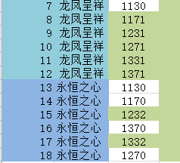
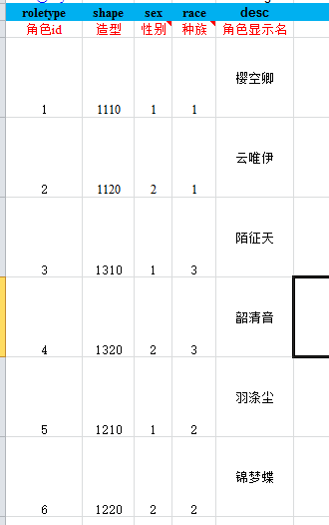
int@key | string | list<int> | 门派编号 | 备注
shape | name | szlist
角色造型 | 角色名字 | 时装列表
1110 | 樱空卿 | 1,7,13 | 1 | 人族男
1120 | 云唯伊 | 2,8,14 | 2 | 人族女
1310 | 陌征天 | 5,9,15 | 3 | 妖族男
1320 | 韶清音 | 6,10,16 | 4 | 妖族女
1210 | 羽涤尘 | 3,11,17 | 5 | 仙族男
1220 | 锦梦蝶 | 4,12,18 | 6 | 仙族女

sz_map
int@key | string | list<int>@default
shape | name | szModelList
角色造型 | 角色名字 | 时装的模型列表
1110 | 樱空卿 | 1130,1131,1132
1120 | 云唯伊 | 1170,1171,1172
1310 | 陌征天 | 1330,1331,1332
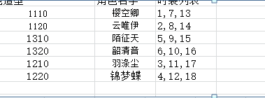
1320 | 韶清音 | 1370,1371,1372
1210 | 羽涤尘 | 1230,1231,1232
1220 | 锦梦蝶 | 1270,1271,1272

